SEARCH
Annonce Google Search |  |  |  | Nom de l'entreprise : DESTINATION CANADA
 |  |  |  | Numéro de téléphone :
Type de texte | Texte | Nombre de caractères | Limite | Fournir le logo de votre entreprise/marque
Titre | Le Canada cet automne | 21 | 30 | L'ajout d'images (format carré) positionnées à droite des liens annexes. (Il est nécessaire d'avoir une image simple et non chargée, sans écriture).
Titre | Le Canada simplement grandiose | 30 | 30
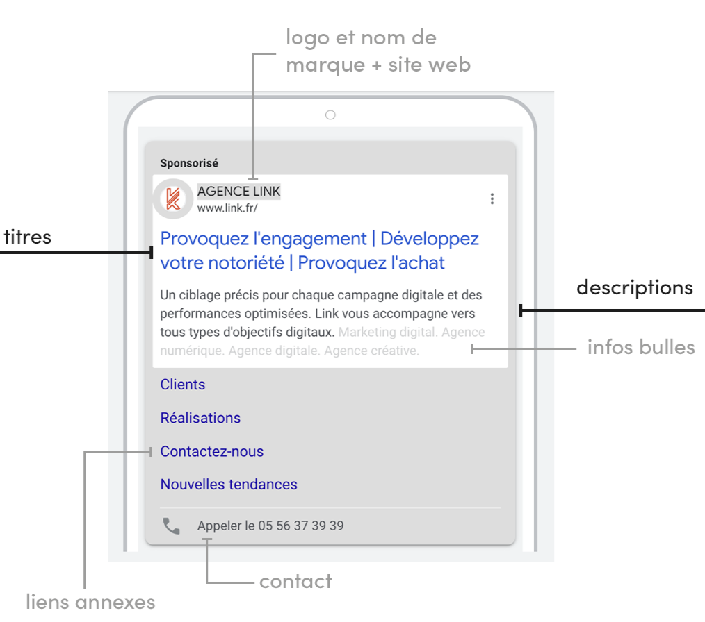
Titre | Extraordinaire d'Est en Ouest | 29 | 30
Titre | Le Canada n'attend que vous | 27 | 30
Titre | Le Canada vous tend les bras | 28 | 30
Titre | Nature sauvage et traditions | 28 | 30
Titre | Culture et aventures | 20 | 30
Titre | En train, en voiture, à vélo | 28 | 30
Titre | Accueil et inclusivité | 22 | 30
Les titres et les descriptions sont affichés de manière aléatoire en fonction de la requête du client.
Il est possible d'épingler 1 titre et 1 description pour rester affiché en première position.
Titre (épinglé) | LeCanadaNaturellement.fr | 25 | 30
Titre | Envolez-vous pour le Canada | 27 | 30
Titre | Découvrez le Canada en automne | 30 | 30
Les infos bulles sont des accroches. Elles permettent d'afficher du texte supplémentaire sur certains aspects populaires ou uniques de votre entreprise dans votre annonce. Vous pouvez ainsi mettre en avant des offres promotionnelles comme "livraison gratuite" ou "service client 24h/24, 7j/7".
Titre | Préparez votre voyage | 21 | 30
Titre | Visitez le Canada | 18 | 30
Titre | Bookez votre vol aujourd'hui | 28 | 30
Description | Cultures ancestrales, nature grandiose, aventures humaines et accueil chaleureux | 80 | 90
Description | Immersion au cœur de la culture canadienne : cuisine, arts et traditions | 73 | 90
Description | Nature sans filtre, richesse culturelle et un accueil d'une chaleur inégalable | 78 | 90
Description | De la côte Est à la côte Ouest, la nature canadienne vous émerveillera | 70 | 90
Infos bulles | Le Canada cet automne | 21 | 25
Infos bulles | Aventures authentiques | 22 | 25
et descriptions des liens annexes
Infos bulles | Visites accessibles | 19 | 25
Infos bulles | Rencontres mémorables | 21 | 25
Les liens annexes ajoutent à votre annonce des liens hypertextes supplémentaires qui redirigent les utilisateurs vers des pages spécifiques de votre site Web.
Ces liens sont situés en dessous des descriptions et infos bulles.
Infos bulles | Culture cosmopolite | 20 | 25
Infos bulles | Cuisine savoureuse | 18 | 25
Infos bulles | Patrimoine et histoires | 23 | 25
Infos bulles | Découvertes inoubliables | 24 | 25
Infos bulles | Balades en pleine nature | 24 | 25
Infos bulles | Destination inclusive | 22 | 25
Infos bulles | Handitourisme | 14 | 25
Les liens annexes doivent s'accompagner d'une description. Il s'agit d'informations supplémentaires positionnées sous les liens annexes. Cela permet aux internautes de savoir à quoi s'attendre s'ils cliquent dessus.
Les liens annexes correspondent à des rubriques de votre site.
Infos bulles | Culture autochtone | 18 | 25
Infos bulles | Emotions & traditions | 21 | 25
Infos bulles | Festivités pour tous | 20 | 25
Infos bulles | Aventures humaines | 18 | 25
Infos bulles | Le Canada d'Est en Ouest | 24 | 25
Infos bulles | Expériences inspirantes | 24 | 25
Infos bulles | Vols directs depuis la France | 29 | 25
Infos bulles | Itinérances inoubliables | 24 | 25
Infos bulles | Destination d'exception | 23 | 25
Lien annexe 1 (url) | https://travel.destinationcanada.com/fr-fr/destinations
Titre | Toutes les destinations | 24 | 25
Description |  | 0 | 35
Description |  | 0 | 35
Lien annexe 2 (url) | https://travel.destinationcanada.com/fr-fr/things-to-do
Titre | Toutes les activités | 21 | 25
Description |  | 0 | 35
Description |  | 0 | 35
Lien annexe 3 (url) | https://travel.destinationcanada.com/fr-fr/travel-info/booking-your-trip
Titre | Réservez votre voyage | 21 | 25
Description |  | 0 | 35
Description |  | 0 | 35
Lien annexe 4 (url) | https://travel.destinationcanada.com/fr-fr/travel-info/coming-canada
Titre | Venir au Canada | 15 | 25
Description |  | 0 | 35
Description |  | 0 | 35
Lien annexe 5 (url) | https://travel.destinationcanada.com/fr-fr/travel-info/getting-around
Titre | Planifiez votre voyage | 22 | 25
Description |  | 0 | 35
Description |  | 0 | 35
Lien annexe 6 (url) | https://travel.destinationcanada.com/fr-fr/offres
Titre | Découvrez les offres | 20 | 25
Description |  | 0 | 35
Description |  | 0 | 35

URL de destination : | https://travel.destinationcanada.com/fr-fr

1 annonce = 1 sujet de communication

